INDICE DE PRECIOS
DISTRIBUIDORA

LISTAS DE PRECIOS

ARTÍCULOS DE PROTECCIÓN | ARTÍCULOS DE PROTECCIÓN DP
 | CINTA AISLADORA
 | DIAFRAGMA DE BOMBEADOR
 | GUANTES (OFERTAS)
 | GUNTES LISTA COMPLETA
 | TUBOS TERMOCONTRAIBLE

ABRAZADERAS | ABRAZADERAS MINI AMERICANA
 | ABRAZADERA TIPO AMERICANA EW (FLEJE ANCHO)
 | ABRAZADERA SUPER PRESIÓN
 | ABRAZADERAS DE ALAMBRE

ACOPLES | ACOPLES PP
 | ACOPLES ALUMINIO

CADENAS, GRAMPAS Y REMACHES | CADENAS
 | GRAMPAS
 | REMACHES

CEBADOR | CEBADOR
 | VÁLVULA ANTIRRETORNO

CORREAS | CORREAS INDUSTRIALES
 | CORREAS AUTOMOTOR TRAPEZOIDALES
 | CORREAS AUTOMOTOR POLY-V
 | CINTA ROTOENFARDADORA (Precio dólar)

ESCOBILLAS | ESCOBILLAS

LÁTEX | LÁTEX

LÍQUIDOS DE FRENO Y ANTICONGELANTES | LÍQUIDOS DE FRENO
 | ANTICONGELANTES

MANGUERAS | CRISTAL
 | HIDROCARBURO
 | ACRÍLICO 300 LB C/TELA
 | FUMIGACIÓN
 | MANGAS PVC AZUL
 | MANGUERA AIR-HOUSE 300 LB
 | MANGUERAS DE GOMA MOLDEADA
 | MANGUERA DE GOMA POR MT
 | MANGUERAS DE RIEGO
 | MANGUERAS INDUSTRIALES
 | PILETEROS

O-RINGS | O-RINGS

PISOS Y CUERINAS | PISOS GOMA
 | PISOS PVC (Precio dólar)
 | CUERINAS (Precio dólar)

PRECINTOS | PRECINTOS

ART DE PROTECCION
INDICE
 | GUANTES |  | CINTAS REFLECTIVAS

 | Descripción Art Venta | Precio sin Iva | Descripción Art Venta | Precio sin Iva
 | Guante Táctil DPS |  | RAROJA | $2,063.05
 | Nro.8 cod.85193 | $815.70 | RACEBRADA | $2,087.04
 | Nro.9 cod.85194 | $815.70 | RABLANCA | $1,079.50
 | Nro.10 cod.85195 | $815.70 | RAMERCOSUR | $1,319.39
 | Guante Moteado |  | RAAMARILLA | $1,079.50
 | Nro.8 cod.813093E | $603.45
 | Nro.8 cod.811093E | $659.33 | RACÍRCULO DE 60 - 80 - 90 - 100 - 110 | $2,566.82
 | Nro.10 cod.811095 | $737.55

 | Guante Vaqueta 1/2 paseo
 | Nro.10 cod.222025E | $3,564.82
 | Nro.10 cod.222025E+ | $3,175.23
 | Nro.11 cod.222026E | $3,932.11
 | Guante Vaqueta 1/2 paseo premium
 | Nro.8 cod.221023 | $3,953.71
 | Nro.9 cod.221024 | $3,996.92
 | Nro.10 cod.222025 | $4,040.13
 | Nro.11 cod.222026 | $4,515.44

 | Guante látex doméstico talle S al XL cod.61324 | $1,487.31
 | Guante látex industrial Cod.71395 | $2,230.97
 | Guante acrilo nitrilo talle 7 al 11 cod.41485 | $2,350.92
 | Guante tejido recto en Nitrilo Pack cod.88113 | $2,111.03
 | Guante Nitrilo azul y negro descartable 72091 | $10,555.16
 | Guante tejido s/costura T10 DPS 88305 | $3,166.54
 | Guante tejido s/costura recubierto en látex T10 DPS 89155 | $1,967.09
 | Guante nitrilo ventilado azul puño tejido DPS 12155 | $5,109.65
 | Guante nitrilo baño completo azul puño de lona DPS 11255 | $5,709.38
 | Guante PVC rojo largo tota 35 cm DPS 31445 | $5,949.27
 | Guante PVC rojo largo tota 40 cm DPS 31545 | $6,764.89

 | TUBOS TERMOCONTRAIBLE

 | Descripción Art Venta | Precio sin Iva
 | TUBOS TERMOCONTRAIBLE POR MT.
 | 4,5 mm | $430.80
 | 6 mm | $502.75
 | 9 mm | $773.87

 | DIAFRAGMA DE BOMBEADOR

 | Descripción Art Venta | Precio sin Iva
 | DIAFRAGMAS DE BOMBEADOR VILLA( x unidad)
 | Nro.1 | $6,950.79
 | Nro.2 | $8,840.00
 | Nro.3 | $16,987.18
 | Arandela de bombeador Villa V-41 | $1,548.49

ABRAZADERA MINI AMERICANA
INDICE
 | ABRAZADERA MINI AMERICANA

 | Código Artículo | Descripción Art Venta | Precio sin Iva
 | F-1/2 | 8-13 | $ 221.98
 | F-5/8 | 10-16 | $ 221.98
 | F-3/4 | 13-19 | $ 221.98
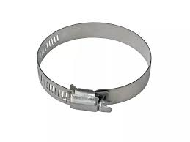
 | F-1 | 13-26 | $ 249.96
 | F-7/8 | 16-23 | $ 236.28
 | F-1.1/4 | 16-32 | $ 292.24
 | F-1.1/16 | 19-27 | $ 249.96
 | F-1.3/4 | 19-44 | $ 333.90
 | F-1.1/2 | 21-38 | $ 333.90
 | F-2 | 32-51 | $ 348.20
 | F-2.5/16 | 38-59 | $ 389.24
 | F-2.1/2 | 40-64 | $ 402.92
 | F-3 | 57-76 | $ 458.88
 | F-3.1/2 | 65-89 | $ 499.91
 | F-3.1/4 | 67-83 | $ 499.91
 | F-4 | 78-101 | $ 570.18
 | F-4.1/4 | 84-108 | $ 570.18
 | F-4.1/2 | 91-114 | $ 583.23

ABRAZADERA TIPO AMERICANA (F
INDICE
 | ABRAZADERA TIPO AMERICANA (FLEJE ANCHO)

 | Código Artículo | Descripción Art Venta | Precio sin Iva
 | 1.1/4 | 16-32 | $ 540.43
 | 1.1/16 | 19-27 | $ 528.41
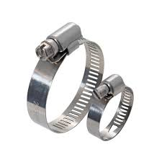
 | 1.3/16 | 19-30 | $ 542.09
 | 1.3/4 | 19-44 | $ 576.70
 | 1.5/8 | 19-42 | $ 576.70
 | 1.1/2 | 21-38 | $ 553.08
 | 1.3/8 | 23-36 | $ 552.04
 | 1.7/8 | 29-47 | $ 589.35
 | 2 | 32-51 | $ 601.47
 | 2.5/16 | 38-59 | $ 626.14
 | 2.1/2 | 40-64 | $ 663.44
 | 2.3/4 | 46-70 | $ 675.57
 | 3 | 57-76 | $ 699.71
 | 3.1/2 | 65-89 | $ 736.50
 | 3.1/4 | 67-83 | $ 736.50
 | 3.3/4 | 72-95 | $ 761.27
 | 4 | 78-101 | $ 785.94
 | 4.1/2 | 91-114 | $ 846.97
 | 4.5/16 | 92-110 | $ 822.21
 | 5 | 105-127 | $ 906.25
 | 5.1/2 | 118-140 | $ 933.71
 | 6 | 130-152 | $ 945.22

ABRAZADERAS DE ALAMBRE
INDICE

 | ABRAZADERAS DE ALAMBRE

 | Código Artículo | Descripción | Precio sin Iva
 | A1 | 10-13 | $ 257.42
 | A2 | 14-16 | $ 257.42

 | A3 | 17-19 | $ 271.72
 | A4 | 20-22 | $ 285.40
 | A5 | 23-25 | $ 300.32
 | A6 | 25-29 | $ 314.62
 | A7 | 28-32 | $ 386.13
 | A8 | 34-38 | $ 400.43
 | A9 | 38-42 | $ 425.30
 | A10 | 44-48 | $ 443.33
 | A11 | 51-54 | $ 471.93
 | A12 | 57-60 | $ 557.12
 | A13 | 64-67 | $ 572.04
 | A14 | 70-73 | $ 585.72
 | A15 | 76-79 | $ 614.94
 | A16 | 83-86 | $ 628.62

ACRILICOS
INDICE

 | MANGUERAS HIDROCARBURO

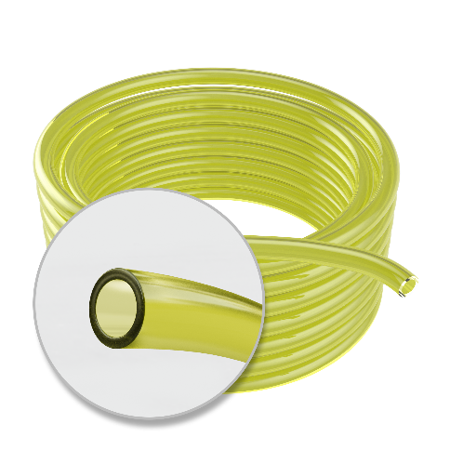
 | Código Artículo | Descripción Art Venta | Precio sin Iva
 | AMARILLO 3x6 | 50 | $190.72
 | AMARILLO 3x8 | 50 | $451.05
 | AMARILLO 4x7 | 50 | $238.40
 | AMARILLO 4x8 | 50 | $338.83
 | AMARILLO 5x8 | 50 | $286.08
 | AMARILLO 5x9 | 50 | $395.13
 | AMARILLO 5x10 | 50 | $529.04
 | AMARILLO 6x9 | 50 | $318.98
 | AMARILLO 6X10 | 50 | $450.93
 | AMARILLO 6x11 | 50 | $600.05
 | AMARILLO 6x12 | 50 | $765.91
 | AMARILLO 7x10 | 50 | $364.19
 | AMARILLO 7x11 | 50 | $514.33
 | AMARILLO 7x12 | 50 | $679.69
 | AMARILLO 7x13 | 50 | $764.04
 | AMARILLO 7x14 | 50 | $1,034.07
 | AMARILLO 8x12 | 50 | $568.60 | Rollos de Acrilico Resistentes a Hidrocarburos (TCHB)
 | AMARILLO 8x13 | 50 | $757.80
 | AMARILLO 8X14 | 50 | $947.50
 | AMARILLO 9X14 | 50 | $836.42
 | AMARILLO 9X15 | 50 | $1,010.91
 | AMARILLO 10x14 | 50 | $673.83
 | AMARILLO 10X16 | 50 | $1,120.47
 | AMARILLO 12x16 | 50 | $803.45
 | AMARILLO 12x18 | 50 | $1,262.01
 | AMARILLO 13X19 | 50 | $1,373.57
 | AMARILLO 15x20 | 50 | $1,264.01
 | AMARILLO 16x22 | 50 | $1,576.47
 | AMARILLO 19x25 | 50 | $1,812.33
 | AMARILLO 25x31 | 25 | $2,524.38

 | MANGUERAS CRISTAL

 | Código Artículo | Descripción Art Venta | Precio sin Iva
 | 3x6 | 50 | $187.85
 | 3x7 | 50 | $282.35
 | 4x6 | 50 | $141.48
 | 4x7 | 50 | $233.75
 | 4x8 | 50 | $334.71
 | 5x7 | 50 | $172.34
 | 5x8 | 50 | $282.35
 | 5x9 | 50 | $389.38
 | 5x10 | 50 | $520.41
 | 6x8 | 50 | $203.13
 | 6x9 | 50 | $311.87
 | 6x10 | 50 | $444.75
 | 6x11 | 50 | $593.22
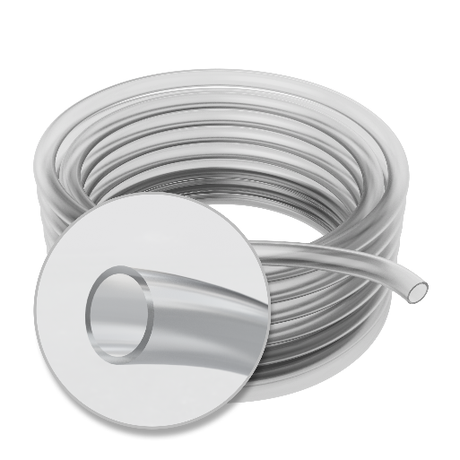
 | 6x12 | 50 | $692.03
 | 7x9 | 50 | $282.35
 | 7x10 | 50 | $358.63
 | 7x11 | 50 | $505.65
 | 7x12 | 50 | $668.04
 | 7x13 | 50 | $839.05
 | 7x14 | 50 | $1,069.73
 | 8x10 | 50 | $250.98
 | 8x11 | 50 | $404.76
 | 8x12 | 50 | $557.93
 | 8x13 | 50 | $747.40
 | 8x14 | 50 | $931.33
 | 9x11 | 50 | $282.35
 | 9x12 | 50 | $450.81
 | 9x12 | 25 | $450.81
 | 9x13 | 50 | $606.53
 | 9x14 | 50 | $821.83
 | 9x15 | 50 | $994.68 | Rollos de Acrilico Cristal Industrial (TCIZ).
 | 10x12 | 50 | $311.87
 | 10x13 | 50 | $484.12
 | 10x14 | 50 | $682.81
 | 10x15 | 50 | $915.97
 | 10x16 | 50 | $1,101.16
 | 12x15 | 50 | $591.23
 | 12x15 | 25 | $591.23
 | 12x16 | 50 | $791.26
 | 12x16 | 25 | $791.26
 | 12x18 | 50 | $1,240.74
 | 13x19 | 50 | $1,350.85
 | 14x18 | 50 | $899.95
 | 14x18 | 25 | $899.95
 | 14x19 | 50 | $1,163.23
 | 15x19 | 50 | $962.08
 | 15x19 | 25 | $962.08
 | 15x20 | 50 | $1,240.74
 | 16x19 | 50 | $776.31
 | 16x19 | 25 | $776.31
 | 16x20 | 50 | $1,038.97
 | 16x20 | 25 | $1,038.97
 | 16x22 | 50 | $1,550.16
 | 17x23 | 50 | $1,705.79
 | 19x23 | 50 | $1,240.74
 | 19x23 | 25 | $1,240.74
 | 19x25 | 50 | $1,783.29
 | 19x25 | 25 | $1,783.29
 | 22x28 | 25 | $2,108.70
 | 25x30 | 25 | $1,953.69
 | 25x31 | 25 | $2,481.48
 | 25x31 | 50 | $2,481.48

 | MANGUERA ACRÍLICA 300 LB.

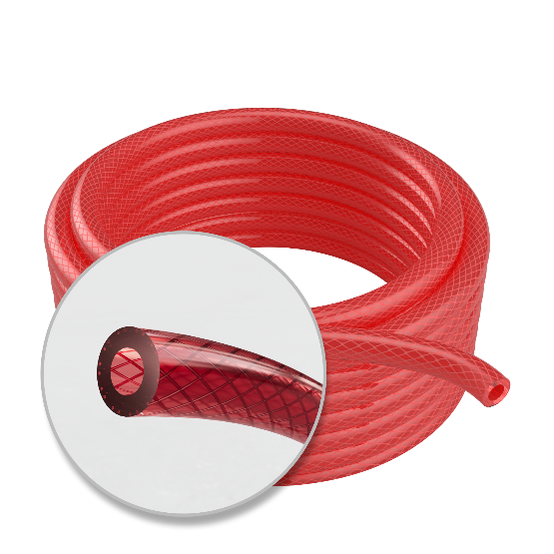
 | Descripción Art Venta | Descripción Art Venta | Precio sin Iva
 | Mangueras acrílicos para presión (x mt.) 300lb.
 | 6 MM | 25 | $880.37
 | 6 MM | 50 | $880.38
 | 8 MM | 25 | $1,098.93
 | 8 MM | 50 | $1,098.93
 | 10 MM | 25 | $1,511.93
 | 10 MM | 50 | $1,511.93
 | 12 MM | 25 | $1,659.24
 | 12 MM | 50 | $1,659.24
 | 19 MM | 25 | $2,595.06
 | 19 MM | 50 | $2,595.06
 | 25 MM | 25 | $4,881.03
 | 25 MM | 50 | $4,881.03

ESCOBILLAS
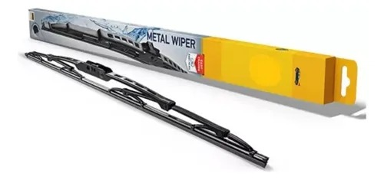
INDICE
 | ESCOBILLAS
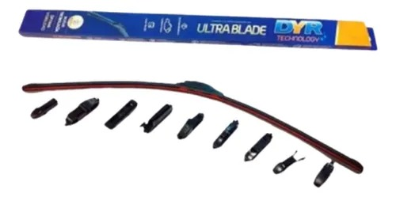
 | Descripción Art Venta | Precio sin Iva
 | ESCOBILA ULTRABLADE | $9,367.86
 | ESCOBILLA HELLA 16" | $3,366.02
 | ESCOBILLA HELLA 18" | $3,606.45
 | ESCOBILLA HELLA 20" | $3,985.00

LÍQUIDOS
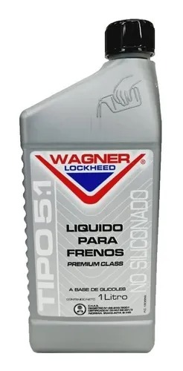
INDICE
 | LÍQUIDOS DE FRENO
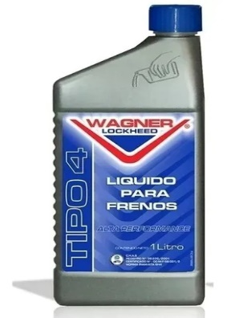
 | Descripción Art Venta | Precio sin Iva
 | Wagner OT3 1/2 LT. | $10,160.13
 | Wagner OT3 1 LT. | $18,288.21
 | Wagner OT4 1/2 LT. | $17,295.65
 | Wagner OT4 1 LT. | $27,485.85
 | Wagner OT5 1 LT. | $33,408.16

 | ANTICONGELANTES
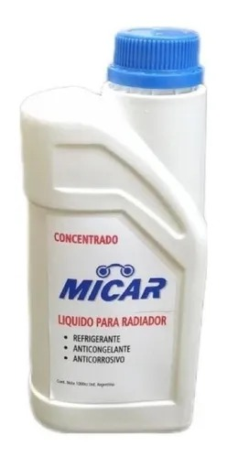

 | Descripción Art Venta | Precio sin Iva
 | Micar | $4,530.00
 | Wagner Inorgánico | $11,074.08
 | Wagner Orgánico | $11,900.27

MANGUERAS RIEGO
INDICE

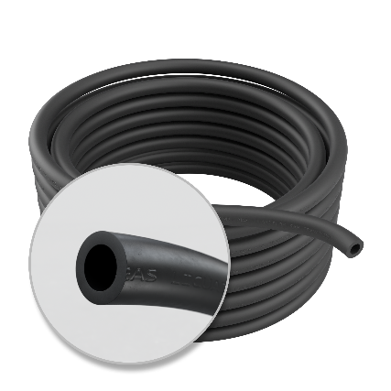
 | MANGUERA GAS

 | Descripción Art Venta | Precio sin Iva
 | Manguera aprobada para gas envasado x mt. | $ 860.69

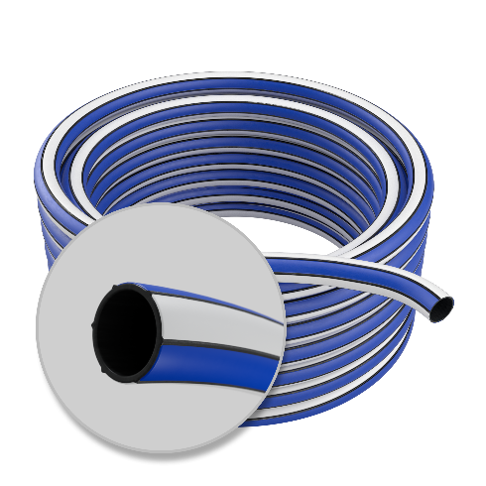
 | MANGUERA DE RIEGO
 | Descripción Art Venta | Precio sin Iva
 | Manguera de riego reforzada 1/2" (interior negro) | $556.77
 | Manguera de riego reforzada 3/4" (interior negro) | $1,113.54
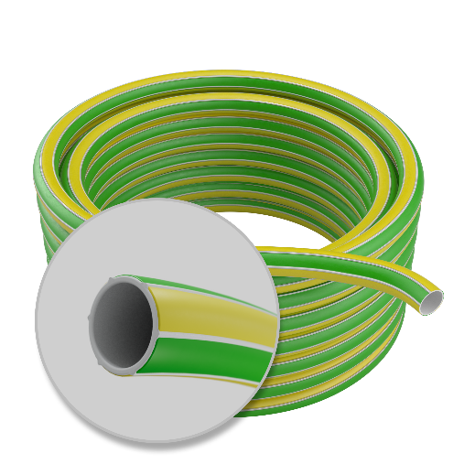
 | Manguera de riego reforzada 1" (interior negro) | $1,670.30

 | Manguera de riego reforzada 1/2" (interior blanco) | $556.77
 | Manguera de riego reforzada 3/4" (interior blanco) | $1,113.54
 | Manguera de riego reforzada 1" (interior blanco) | $1,670.30
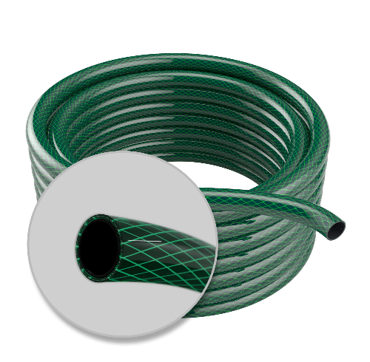
 | Manguera de riego trenzado 10 bar 1/2" | $1,065.47
 | Manguera de riego trenzado 10 bar 3/4" | $2,130.95
 | Manguera de riego trenzado 10 bar 1" | $3,196.42

PRECINTOS
INDICE
 | PRECINTOS

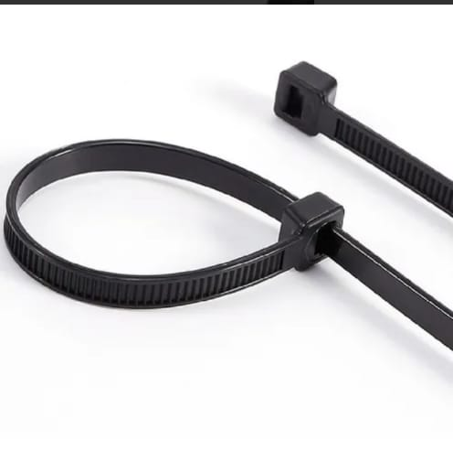
 | Descripción Art Venta | Precio sin Iva
 | PRECINTOS (bolsas x 100 un.)
 | 100 x 2,5 D | $571.79
 | 150 x 3,6 E | $1,554.40
 | 200 x 4,7 E | $2,994.25
 | 250 x 4,7 E | $3,435.05
 | 300 x 4,7 E | $4,293.45
 | 380 x 4,7 E | $6,104.50
 | 380 x 4,7 D GRIS | $7,171.25
 | 400 x 4,7 D | $6,333.98
 | 300 x 7,2 E | $9,166.90
 | 400 x 7,2 E | $12,996.35

